StartSheet
 |  |  |  |  |  |  |  |  | Attention! This program is for Excel 2010, and needs Solver among the VBA Tools (References)

Preparing input file, how to run the program, and what the results are like
1. | Make an input file as an Excel WorkBook, containing WorkSheets (or an only WorkSheet) by the structure given in the file F_7_8_15_W.xls (or WDist.xlsx)
 |  | The input file should contain as many Sheets as the number of data tables is. If you want to process the same data by different ranking conditions (Max, Min, Average or Read values),
 |  | then copy the same data table on more Sheets, and change the last columnhead for Max, Min, Average or Read. Chosen Read you have to fill in the last column.
 |  |  |  |  |  | Save and close the prepared input file.
2. | Click on the pink start button below, then:
 | a.) | The program shows the usual GetOpenFile window, and you have to choose your input file.
 |  |  | Then the Worksheets of the input file will be processed, and the result will be saved (including the copies of input sheets) in a new file.
 |  |  |  |  |  |  |  |  |  |  | (See in the file SRDrep_V5_E10_ F_7_8_15_W.xls (or SRDrep_V5_E10_WDist.xls)
 |  |  | The results belonging to an input-sheet you find on a result-sheet whose name starts with "Results", ends with the input-sheet's name
 |  |  |  | If the number of rows (nR) in the Data matrix is >8 on an input sheet, then the result-file contains also a NormApp sheet before to the corresponding result-sheet
 | b.) | The file containing the results is saved in a new (xls or xlsx) file under the name SRDrep_V<ProgVersionNumber>_E10_<original filename>
 |  |  | (If the input file contains n1 sheets with nR<=8 and n2 sheets with nR>8, the output file will contain 2*n1+3*n2 sheets)

START
SRDrep (n<=8: pTable, n>8: NormApp)

Remarks:
1. | The upper bound for the rows (nR) of the input matrix is now 40
2. | If nR<=8 then the program uses the theoretical discret distribution for the CRRN figure (see on the sheets D2, D3,…,D8, respectively)
3. | If nR>8 then the program uses a normal approximation of the theoretical discret distribution for the CRRN figure
 |  | The normal approximation based on 3,000,000 simulated nR dimensional random-vectors needs time (on a PC with dual core 1.6 GHz Pentium CPU) as you see below:
 |  |  |  |  |  |  |  |  |  | nR | 15 | 23 | 31 | 40
 |  |  |  |  |  |  |  |  |  | time(3,000,000) (min) | 2.5 | 4.9 | 7.95 | 12.2

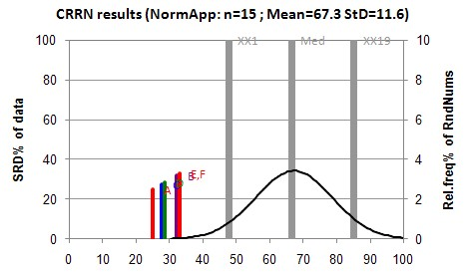
 |  | In the example below you see the m and s parameter results of four normal approximations,
 |  |  | based on four different 3,000,000-size simulated nR=15 dimensional random-vector sample
 |  |  | of case the RefCol: [1 ; 2,5 ; 2,5 ; 5 ; 5 ; 5 ; 7 ; 8 ; 9 ; 10,5 ; 10,5 ; 12 ; 14 ; 14 ; 14]

 |  |  |  |  | m | 67.266 | 67.307 | 67.257 | 67.301
 |  |  |  |  | s | 11.581 | 11.637 | 11.600 | 11.592

 |  |  | The CRRN figure of the program in its title shows only three digits of m and s .

